7651
提 案 書

再生紙からできたふせんセット |  | 参考上代 | ¥100 | 販売価格
 |  | （税別） |  | （税別）
【JAN】 | 4562121889026
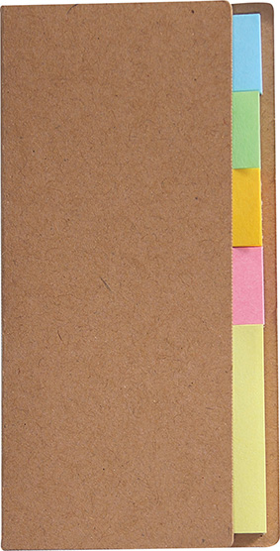 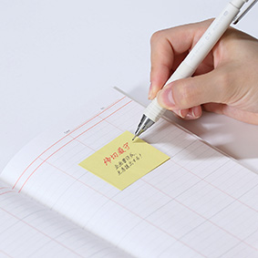 |  |  | 【商品番号】 7651-60 【本体サイズ】 カバー：53×3×106ｍｍ・9ｇ 【パッケージサイズ】 60×5×108ｍｍ・11ｇ 【個装形態】 ポリ袋入 【材質】 カバー：再生クラフト紙60％・ ふせん：再生紙60％ 【入数】 500 【セット内容】 インデックスふせん×80・フリーふせん×20 【商品説明】 目印や、伝後など使い分け自由！再生紙を利用した環境にやさしいふせんセット 【生産国】 中国

